상품제안서
샤오미 보조배터리 대용량 30000mAh 보조밧데리 고속 초고속 휴대폰 파워뱅크 충전 18W | 상품코드: F31474

 |  |  |  |  |  |  | 02-412-0044 | www.easy1.co.kr
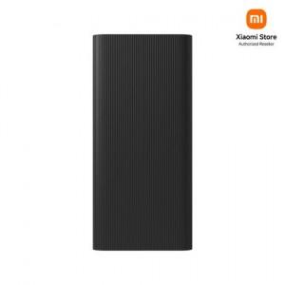

【상세/제작정보】

【인쇄/포장옵션】 | 레이저 / 포장지포장

【공급단가】 | 수량 | 20~ | 50~ | 100~ | 300~ | 500~
*VAT별도 | 단가 | 35,640원 | 35,310원 | 34,980원 | 34,650원 | 34,320원

【상품 URL】 | https://dev.easy1.co.kr:443/src/goods_detail.php?gdno=31474

